cartas.xlsx
NÚMERO DO SEU GRUPO | ID Pergunta | Pergunta - NÃO MOSTRAR NA PLANILHA, APENAS FALE | Select resposta - ESCONDER DO GRUPO ADVERSÁRIO!! Obs. Esta é apenas uma das maneiras de responder à pergunta... Se o seu adversário conseguir o mesmo resultado por outro caminho, os pontos serão computados. Então, escolha sua pergunta com sabedoria! | Resposta esperada - ESCONDER DO GRUPO ADVERSÁRIO!! | Nível de dificuldade do Select - Use isso para saber em qual rodada usá-lo | Com qual grupo eu já usei esse select? | Pontos - Meu adversário ganha estes pontos se acertar a resposta da pergunta
O Menino da Linha Azul | 1 | Listar todas as estações | SELECT * FROM estacao; | 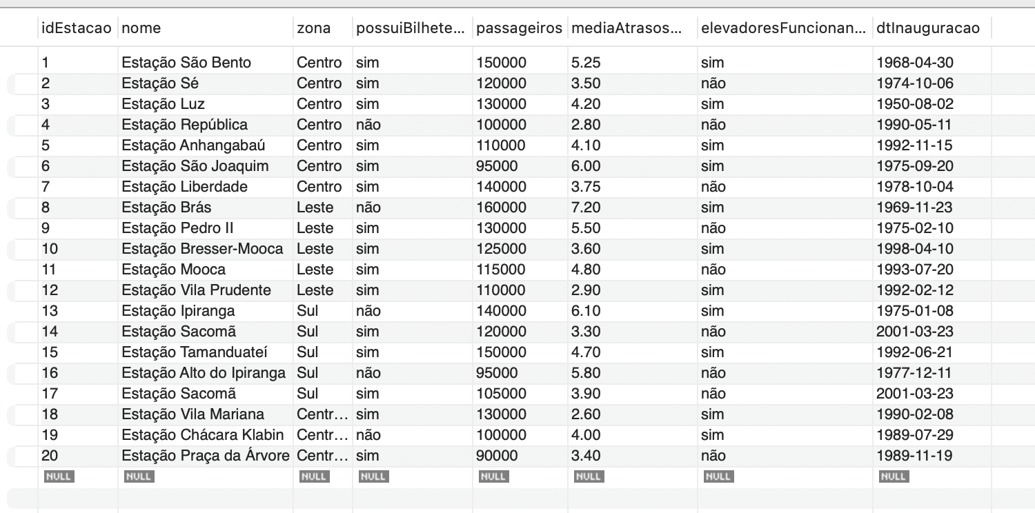 | Fácil |  | Surpresa!
O Menino da Linha Azul | 2 | Listar todos os usuários | SELECT * FROM usuario; | 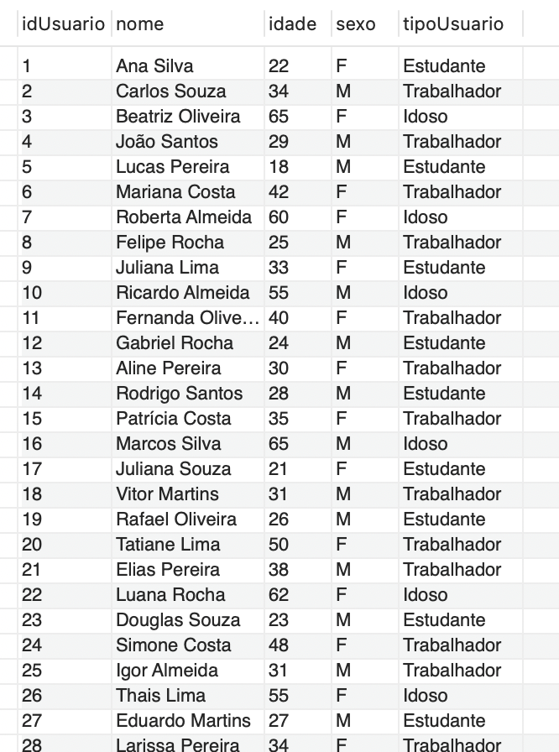 | Fácil |  | Surpresa!
O Menino da Linha Azul | 3 | Listar todos os bilhetes com valor e forma de pagamento | SELECT tipo, valor, formaPagamento FROM bilhete; | 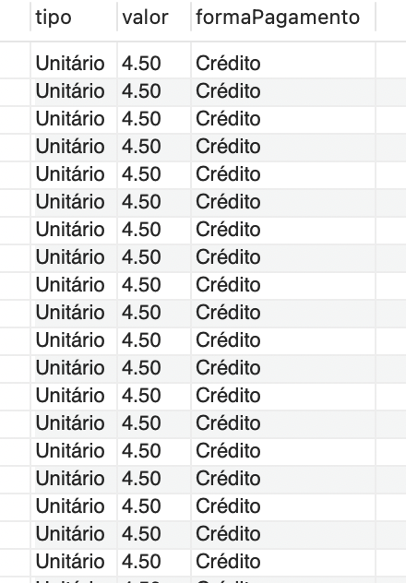 | Fácil |  | Surpresa!
O Menino da Linha Azul | 4 | Mostrar o nome das estações e a média de atrasos | SELECT nome, mediaAtrasosMin FROM estacao; | 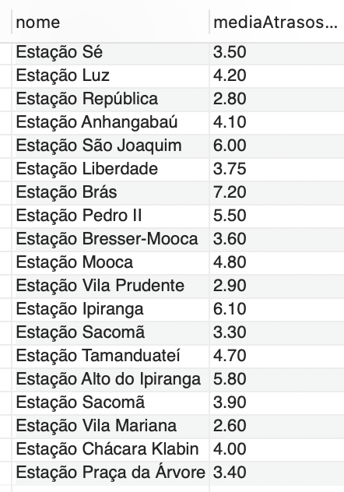 | Fácil |  | Surpresa!
O Menino da Linha Azul | 5 | Exibir o nome e tipo de usuário de todos os usuários | SELECT nome, tipoUsuario FROM usuario; | 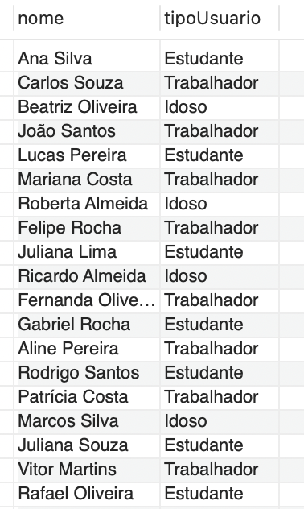 | Fácil |  | Surpresa!
O Menino da Linha Azul | 6 | Listar estações com mais de 120.000 passageiros | SELECT nome, passageiros FROM estacao WHERE passageiros > 120000; | 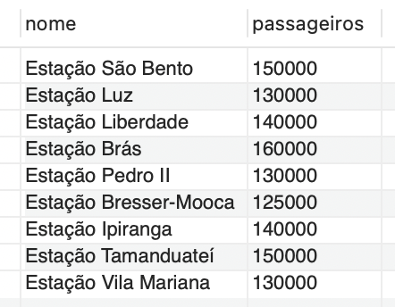 | Fácil |  | Surpresa!
O Menino da Linha Azul | 7 | Listar usuários do tipo 'Estudante' | SELECT nome, idade FROM usuario WHERE tipoUsuario = 'Estudante'; | 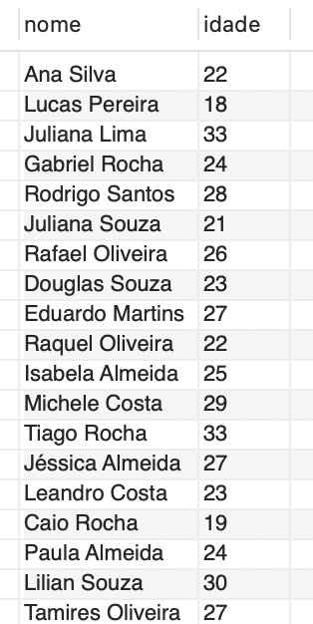 | Fácil |  | Surpresa!
O Menino da Linha Azul | 8 | SELECT nome, idade FROM usuario WHERE tipoUsuario = 'Estudante'; | SELECT nome FROM estacao WHERE elevadoresFuncionando = 'não'; | 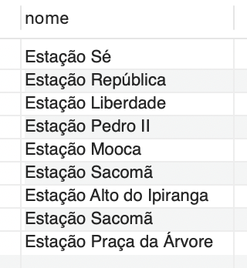 | Fácil |  | Surpresa!
O Menino da Linha Azul | 9 | Mostrar usuários com idade acima de 60 | SELECT nome,idade FROM usuario WHERE idade > 60; | 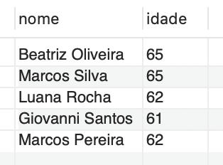 | Fácil |  | Surpresa!
O Menino da Linha Azul | 10 | Mostrar os nomes das estações que têm elevadores funcionando | SELECT nome FROM estacao WHERE elevadoresFuncionando = 'sim'; | 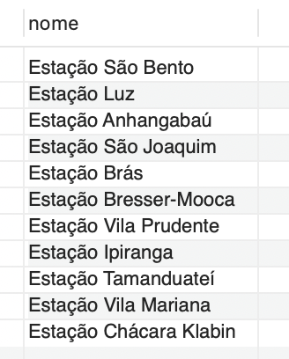 | Fácil |  | Surpresa!
O Menino da Linha Azul | 11 | Listar estações ordenadas pela média de atrasos (decrescente) | SELECT nome, mediaAtrasosMin FROM estacao ORDER BY mediaAtrasosMin DESC; | 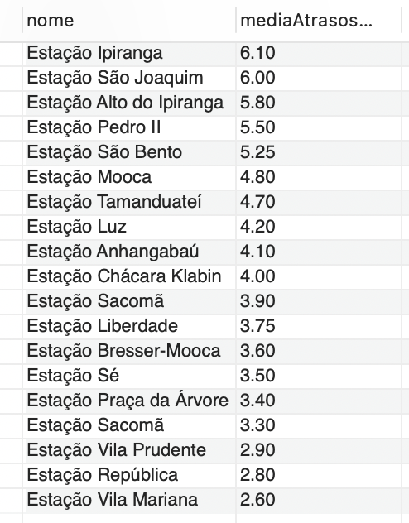 | Fácil |  | Surpresa!
O Menino da Linha Azul | 12 | Listar usuários ordenados por idade (crescente) | SELECT nome, idade FROM usuario ORDER BY idade ASC; | 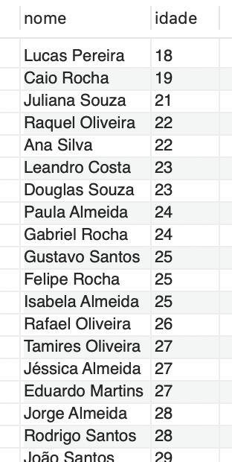 | Fácil |  | Surpresa!
O Menino da Linha Azul | 13 | Mostrar os nomes e idades dos usuários do tipo 'Trabalhador' | SELECT nome, idade FROM usuario WHERE tipoUsuario = 'Trabalhador'; | 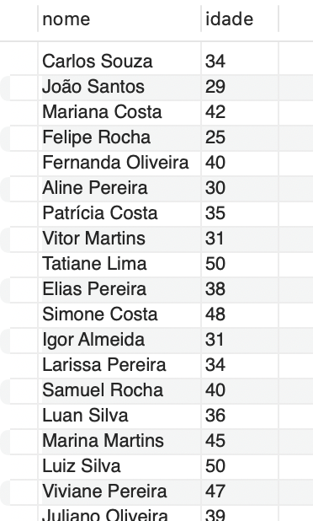 | Fácil |  | Surpresa!
O Menino da Linha Azul | 14 | Exibir o nome da estação e sua zona onde há bilheteria | SELECT nome, zona FROM estacao WHERE possuiBilheteria = 'sim'; | 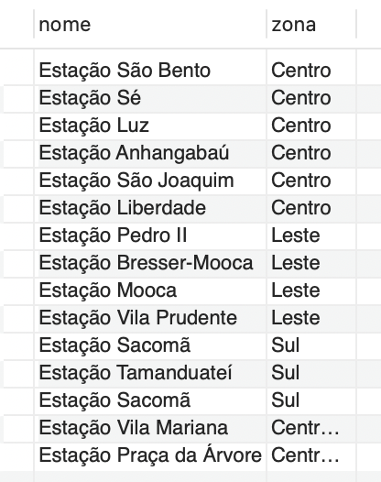 | Fácil |  | Surpresa!
O Menino da Linha Azul | 15 | Listar os tipos de ocorrência e a data em que aconteceram | SELECT tipo, dtOcorrencia FROM ocorrencia; | 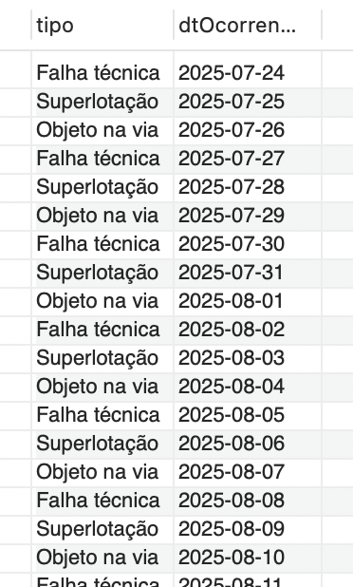 | Fácil |  | Surpresa!
O Menino da Linha Azul | 16 | Quais são as cinco estações com mais ocorrências de nível de gravidade alta? | SELECT e.nome, COUNT(*) AS totalOcorrenciasGraves FROM ocorrencia o JOIN estacao e ON o.fkestacao = e.idestacao WHERE nivelGravidade = 'Alta' GROUP BY e.nome ORDER BY totalOcorrenciasGraves DESC LIMIT 5; | 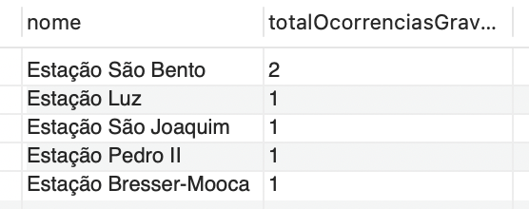 | Médio |  | Surpresa!
O Menino da Linha Azul | 17 | Quais são as estações de origem com o maior tempo médio de viagem? | SELECT estacaoOrigem, ROUND(AVG(tempoViagemMin), 1) AS mediaTempoViagem FROM viagem GROUP BY estacaoOrigem ORDER BY mediaTempoViagem DESC; | 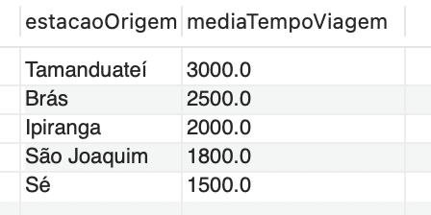 | Médio |  | Surpresa!
O Menino da Linha Azul | 18 | Qual tipo de bilhete gerou a maior arrecadação total? | SELECT tipo, SUM(valor) AS totalArrecadado FROM bilhete GROUP BY tipo; |  | Médio |  | Surpresa!
O Menino da Linha Azul | 19 | Pergunta: Qual é a forma de pagamento mais utilizada na compra de bilhetes? | SELECT formaPagamento, COUNT(*) AS totalBilhetesVendidos FROM bilhete GROUP BY formaPagamento; |  | Médio |  | Surpresa!
O Menino da Linha Azul | 20 | Quais são os usuários que mais registraram ocorrências e quantas vezes fizeram isso? | SELECT u.nome, COUNT(o.idOcorrencia) AS totalOcorrencias FROM usuario u JOIN ocorrencia o ON u.idUsuario = o.fkUsuario GROUP BY u.nome ORDER BY totalOcorrencias DESC LIMIT 5; | 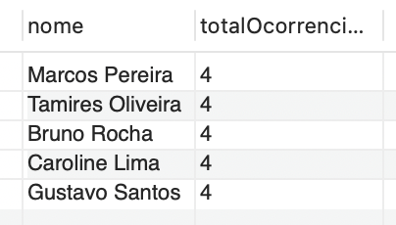 | Médio |  | Surpresa!
O Menino da Linha Azul | 21 | Quais são as cinco estações com o maior número de passageiros? | SELECT nome, passageiros FROM estacao ORDER BY passageiros DESC LIMIT 5; | 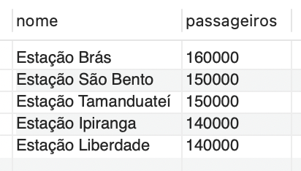 | Médio |  | Surpresa!
O Menino da Linha Azul | 22 | Qual é a idade média dos usuários por categoria? | SELECT tipoUsuario, ROUND(AVG(idade), 1) AS mediaIdade FROM usuario GROUP BY tipoUsuario; | 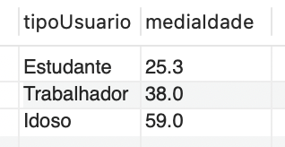 | Médio |  | Surpresa!
O Menino da Linha Azul | 23 | Em qual mês há maior incidência de ocorrências registradas? | SELECT MONTH(dtOcorrencia) AS mes, COUNT(*) AS totalOcorrencias FROM ocorrencia GROUP BY mes ORDER BY totalOcorrencias DESC; |  | Médio |  | Surpresa!
O Menino da Linha Azul | 24 | Qual é a estação de destino com maior tempo médio de viagem? | SELECT estacaoDestino, ROUND(AVG(tempoViagemMin), 1) AS mediaTempoViagem FROM viagem GROUP BY estacaoDestino ORDER BY mediaTempoViagem DESC; | 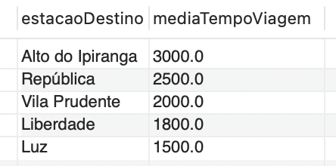 | Médio |  | Surpresa!
O Menino da Linha Azul | 25 | Quantos usuários possuem algum tipo de relacionamento registrado no banco de dados? | SELECT COUNT(DISTINCT fkConjuge1) AS totalUsuariosRelacionados FROM relacionamento; |  | Médio |  | Surpresa!
O Menino da Linha Azul | 26 | Classificar usuários em Faixa Etária e mostrar a média de tempo de viagem por faixa: | SELECT CASE WHEN u.idade <= 21 THEN 'Adolescente' WHEN u.idade <= 59 THEN 'Adulto' ELSE 'Idoso' END AS faixaEtaria, AVG(v.tempoViagemMin) AS mediaTempoViagem FROM usuario u JOIN viagemUsuario vu ON u.idUsuario = vu.fkUsuario JOIN viagem v ON vu.fkViagem = v.idViagem GROUP BY faixaEtaria; | 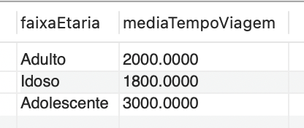 | Difícil |  | Surpresa!
O Menino da Linha Azul | 27 | Listar TODOS os usuários e quantas viagens cada um fez (incluir usuários que não fizeram nenhuma viagem): | SELECT u.nome, COUNT(vu.fkViagem) AS totalViagens FROM usuario u LEFT JOIN viagemUsuario vu ON u.idUsuario = vu.fkUsuario GROUP BY u.nome ORDER BY totalViagens DESC; | 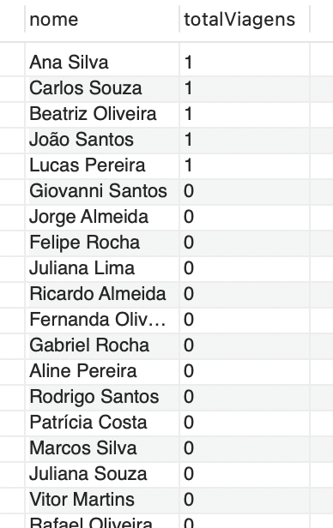 | Difícil |  | Surpresa!
O Menino da Linha Azul | 28 | Mostrar todas as estações e quantas ocorrências de nível “Alta” cada uma teve, incluindo estações sem nenhuma ocorrência “Alta”: | SELECT e.nome AS nomeEstacao, COUNT(o.idOcorrencia) AS totalOcorrenciasAltas FROM estacao e LEFT JOIN ocorrencia o ON e.idEstacao = o.fkEstacao AND o.nivelGravidade = 'Alta' GROUP BY e.nome ORDER BY totalOcorrenciasAltas DESC; | 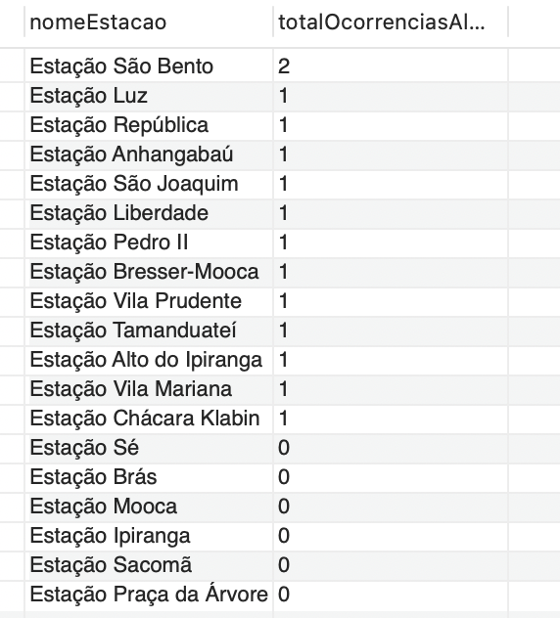 | Difícil |  | Surpresa!
O Menino da Linha Azul | 29 | Para cada estação, exibir quantos usuários já registraram ocorrências nela. | SELECT e.idEstacao, e.nome AS nomeEstacao, COUNT(DISTINCT o.fkUsuario) AS UsuariosComOcorrencia FROM estacao e JOIN ocorrencia o ON e.idEstacao = o.fkEstacao GROUP BY e.idEstacao, e.nome ORDER BY totalUsuariosComOcorrencia DESC, e.nome; | 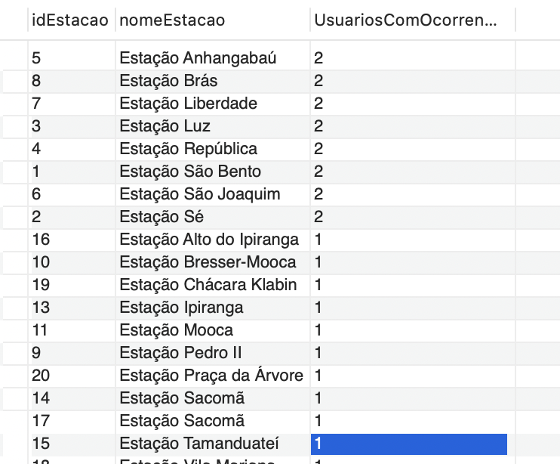 | Difícil |  | Surpresa!
O Menino da Linha Azul | 30 | Para cada categoria de usuário (tipoUsuario), mostrar quantos bilhetes eles compraram e quantas ocorrências registraram. | SELECT u.tipoUsuario, COUNT(DISTINCT b.idBilhete) AS totalBilhetesPorTipo, COUNT(DISTINCT o.idOcorrencia) AS totalOcorrenciasPorTipo FROM usuario u LEFT JOIN bilhete b ON u.idUsuario = b.fkUsuario LEFT JOIN ocorrencia o ON u.idUsuario = o.fkUsuario GROUP BY u.tipoUsuario ORDER BY u.tipoUsuario; |  | Difícil |  | Surpresa!
O Menino da Linha Azul | 31 | etc |  |  | Challenge | jon | Surpresa!
O Menino da Linha Azul | 32 | etc |  |  | Challenge | jon | Surpresa!

